Menu
Dados Históricos
Historical Figures

Painel / Panel
Mills
Formas e Escoramentos/Formwork and Shoring
Rental
Mills SI e Outros
Fluxo de Caixa/Cash Flow
Balanço Patrimonial/Balance Sheet
DRE/Income Statement
Glossário/Glossary

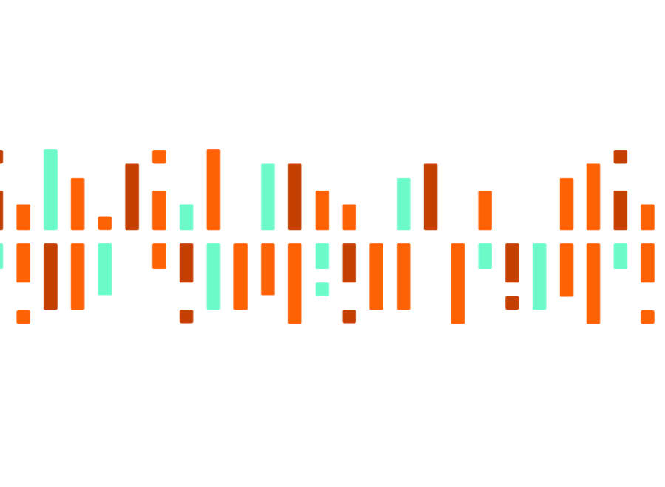
O presente documento não foi auditado. Nenhuma parte deste material pode ser retransmitida a terceiros sem a autorização formal da Companhia. Apesar dos melhores esforços de pesquisa e análises, as visões aqui descritas estão sujeitas a refinamentos e ajustes.

This document is unaudited.
No part of this material can be retransmitted to third parties wihout the Company's formal autorization .
Despite de best research and analysis efforts, the visions described here are subject to refinements and adjusts.

